Vazão trilha
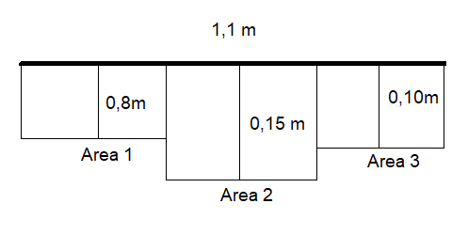
Bola ping-pong |  | Seção
Medida | tempo (s) | Comp. (m) | largura (m) | Profundidade (m)
1 | 4.37 | 4 | 1.1 | 0.15 | 0.8 | 0.1 | A1 (m2) | 0.29
2 | 4.47 |  |  |  |  |  | A2 (m2) | 0.06
3 | 4.9 |  |  |  |  |  | A3 (m2) | 0.04
4 | 3.94 |  |  |  |  |  | A seção | 0.39

